Customer Data
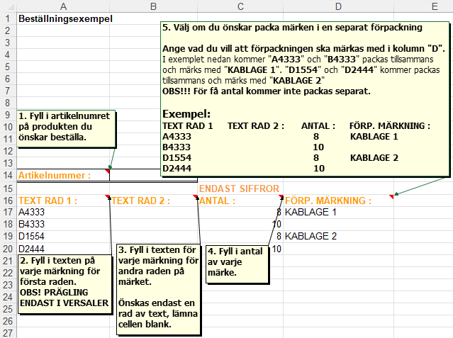
Kundnummer :

Företag/Namn :

Fakturerings adress :

Leverans adress :

Godsmärke :

Referens :

Telefon avisering :
(telefonnummer)
· Nedan finns en sammanställning på de artiklar och antal per flik som du beställt.
· På följande flikar (Artikel 1, 2 osv) fyller du i det artikelnummer och data du önskar
beställa. (En artikel per flik)
OBS!!!: Rostfria skyltar präglas endast med VERSALER och ska placeras i bladet Artikel 1
Tillgängliga tecken för prägling är: A-Ö Ü Æ 0-9 ~+-/.:,X Jordtecken
· Skicka filen till order.se.fln@lapp.com och spara den för framtida bruk.
· För frågor angående beställning, maila ovan adress, eller ring: 015577790

Artikelnummer: | 0 | Kvantitet: | 0 | Flik: | Ej vald
Artikelnummer: | 0 | Kvantitet: | 0 | Flik: | Ej vald
Artikelnummer: | 0 | Kvantitet: | 0 | Flik: | Ej vald
Artikelnummer: | 0 | Kvantitet: | 0 | Flik: | Ej vald
Artikelnummer: | 0 | Kvantitet: | 0 | Flik: | Ej vald
Artikelnummer: | 0 | Kvantitet: | 0 | Flik: | Ej vald | Nedan finns lite förslag på kundanpassade artiklar och tillbehör.
Artikelnummer: | 0 | Kvantitet: | 0 | Flik: | Ej vald | Klicka på respektive artikel för att se mer information i Fleximarkshop.
Artikelnummer: | 0 | Kvantitet: | 0 | Flik: | Ej vald
Artikelnummer: | 0 | Kvantitet: | 0 | Flik: | Ej vald | Buntband | 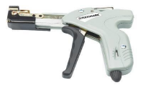 Buntbandstång
Artikelnummer: | 0 | Kvantitet: | 0 | Flik: | Ej vald

 |  |  |  |  |  | Cablelabel PUR inkl buntband finns i många färger

 |  |  |  |  |  | Organiserad krympslang | Flexiprint Ledningsmärkning

 |  |  |  |  |  | Cablelabel PUR Diamond

